2.2.4
2.2.4. Tarım Arazilerinde Eğim Gruplarına Bağlı Olarak Meydana Gelen Su Erozyonu Miktarlarının il düzeyinde dağılımı, 2019
2.2.4. Amounts of water erosion occurring depending on different slope groups in agricultural lands at provincial level, 2019
İBBS(1) - 3. Düzey SR(1) - Level 3 | Eğim Grubu (%) Slope Group (%) |  |  |  |  |  | Toplam Total | Grafik Graphic
 | 0 -2 | 2,01 - 6 | 6,01 - 12 | 12,01 - 20 | 20,01 - 45 | 45,01 >
 | Su Erozyon Miktarı (ton yıl-1) | Su Erozyon Miktarı (ton yıl-1) | Su Erozyon Miktarı (ton yıl-1) | Su Erozyon Miktarı (ton yıl-1) | Su Erozyon Miktarı (ton yıl-1) | Su Erozyon Miktarı (ton yıl-1) | Su Erozyon Miktarı (ton yıl-1)
 | Water Erosion Amount (tonne year-1) | Water Erosion Amount (tonne year-1) | Water Erosion Amount (tonne year-1) | Water Erosion Amount (tonne year-1) | Water Erosion Amount (tonne year-1) | Water Erosion Amount (tonne year-1) | Water Erosion Amount (tonne year-1)
TR Türkiye - Turkey | 9,085,574.89 | 20,471,173.93 | 36,967,500.95 | 48,054,084.91 | 96,984,942.29 | 35,081,755.26 | 246,645,032.23
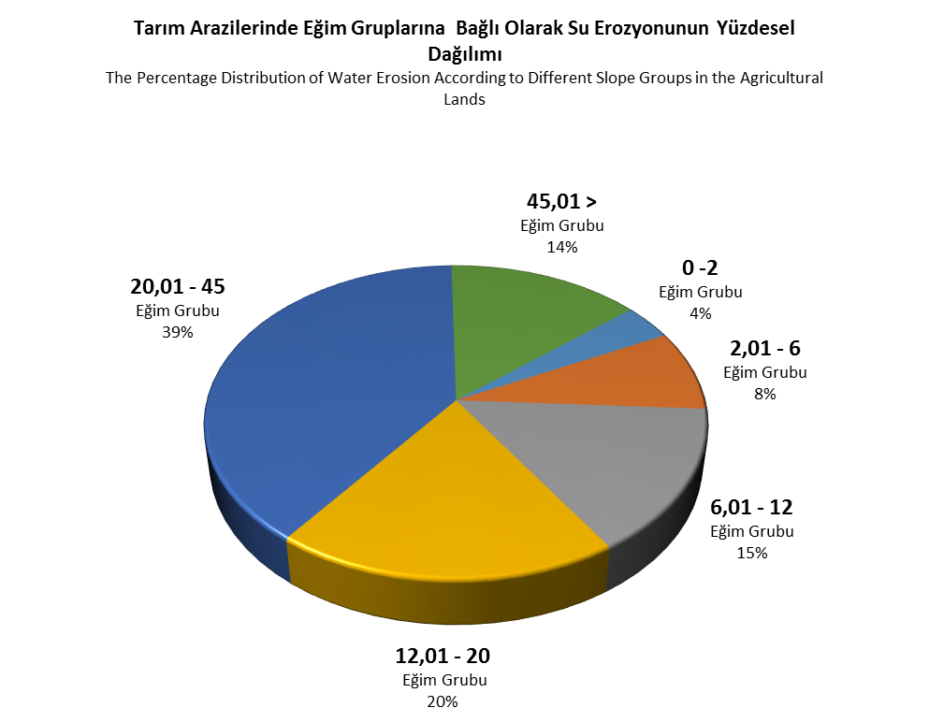
TR100 İstanbul | 48,140.44 | 273,606.99 | 425,825.40 | 368,130.92 | 294,019.62 | 9,996.37 | 1,419,719.74
TR211 Tekirdağ | 193,615.36 | 1,048,281.27 | 1,959,633.28 | 1,661,107.76 | 1,045,485.90 | 36,139.25 | 5,944,262.82
TR212 Edirne | 204,054.41 | 871,000.67 | 1,379,730.87 | 821,884.19 | 380,239.23 | 1,642.60 | 3,658,551.97
TR213 Kırklareli | 137,715.66 | 564,590.04 | 833,663.85 | 557,424.37 | 278,560.55 | 7,256.41 | 2,379,210.88
TR221 Balıkesir | 224,469.54 | 715,515.91 | 1,430,771.11 | 2,125,193.67 | 4,899,761.24 | 671,927.90 | 10,067,639.37
TR222 Çanakkale | 275,838.92 | 901,684.20 | 1,523,128.76 | 1,915,780.23 | 2,912,263.58 | 311,727.01 | 7,840,422.70
TR310 İzmir | 365,390.07 | 442,976.66 | 602,895.26 | 988,026.75 | 3,812,036.42 | 2,171,569.65 | 8,382,894.81
TR321 Aydın | 260,926.77 | 288,020.54 | 477,014.94 | 851,363.95 | 4,138,870.87 | 3,716,952.01 | 9,733,149.08
TR322 Denizli | 219,387.07 | 392,058.63 | 504,412.75 | 571,870.89 | 1,058,241.41 | 229,201.22 | 2,975,171.97
TR323 Muğla | 118,076.00 | 483,175.54 | 800,450.65 | 1,313,323.52 | 4,540,615.80 | 1,411,050.61 | 8,666,692.12
TR331 Manisa | 302,338.89 | 401,611.21 | 735,006.61 | 1,269,274.14 | 3,096,485.93 | 561,602.89 | 6,366,319.67
TR332 Afyonkarahisar | 315,797.90 | 562,215.92 | 673,932.27 | 617,939.50 | 735,939.32 | 77,788.41 | 2,983,613.32
TR333 Kütahya | 82,160.50 | 293,976.31 | 512,352.18 | 591,473.19 | 904,700.97 | 116,451.01 | 2,501,114.16
TR334 Uşak | 46,911.36 | 250,851.83 | 390,357.25 | 427,969.45 | 549,649.23 | 65,494.92 | 1,731,234.04
TR411 Bursa | 154,613.52 | 245,261.86 | 578,397.70 | 865,366.32 | 1,569,052.70 | 197,654.91 | 3,610,347.01
TR412 Eskişehir | 198,152.86 | 432,183.22 | 585,014.59 | 451,121.40 | 397,029.24 | 36,093.48 | 2,099,594.79
TR413 Bilecik | 8,862.15 | 64,428.87 | 212,908.19 | 335,968.50 | 470,903.64 | 54,020.59 | 1,147,091.94
TR421 Kocaeli | 27,381.17 | 95,952.48 | 289,038.84 | 598,961.78 | 790,443.75 | 52,540.04 | 1,854,318.06
TR422 Sakarya | 72,117.90 | 73,146.60 | 226,086.35 | 533,763.54 | 1,065,885.17 | 313,822.36 | 2,284,821.92
TR423 Düzce | 26,049.05 | 15,434.98 | 35,319.01 | 121,298.14 | 921,957.69 | 668,447.29 | 1,788,506.16
TR424 Bolu | 21,792.21 | 81,025.54 | 213,945.93 | 345,106.80 | 663,473.26 | 120,194.84 | 1,445,538.58
TR425 Yalova | 8,264.34 | 15,061.89 | 48,063.14 | 109,501.86 | 169,815.01 | 25,223.53 | 375,929.77
TR510 Ankara | 160,684.53 | 697,044.95 | 1,490,429.31 | 1,695,194.54 | 2,012,340.57 | 234,847.67 | 6,290,541.57
TR521 Konya | 1,158,376.49 | 1,103,687.63 | 1,289,558.23 | 1,130,513.60 | 1,367,642.57 | 246,775.93 | 6,296,554.45
TR522 Karaman | 135,271.17 | 155,235.78 | 338,398.75 | 577,600.71 | 1,574,007.97 | 515,805.22 | 3,296,319.60
TR611 Antalya | 318,582.73 | 571,214.95 | 800,944.71 | 1,124,149.42 | 3,280,061.99 | 1,331,787.61 | 7,426,741.41
TR612 Isparta | 79,351.92 | 139,746.98 | 203,886.14 | 276,185.17 | 554,960.19 | 129,434.48 | 1,383,564.88
TR613 Burdur | 95,086.45 | 199,824.64 | 234,624.42 | 249,218.91 | 397,070.04 | 60,525.68 | 1,236,350.14
TR621 Adana | 392,849.85 | 597,330.82 | 1,067,972.53 | 1,290,869.64 | 1,936,912.98 | 365,497.05 | 5,651,432.87
TR622 Mersin | 104,390.17 | 266,213.06 | 754,647.68 | 1,339,562.21 | 3,247,432.74 | 850,765.45 | 6,563,011.31
TR631 Hatay | 194,764.33 | 360,318.27 | 939,097.46 | 1,604,592.36 | 3,046,879.28 | 387,740.23 | 6,533,391.93
TR632 Kahramanmaraş | 104,288.33 | 200,381.03 | 345,537.40 | 507,652.54 | 1,390,014.96 | 500,127.49 | 3,048,001.75
TR633 Osmaniye | 71,055.10 | 110,076.95 | 176,069.61 | 247,365.33 | 592,329.84 | 171,150.72 | 1,368,047.55
TR711 Kırıkkale | 20,678.90 | 128,434.80 | 326,606.50 | 433,160.40 | 580,071.73 | 47,503.79 | 1,536,456.12
TR712 Aksaray | 183,631.60 | 184,818.79 | 262,038.71 | 222,292.40 | 173,447.97 | 11,290.55 | 1,037,520.02
TR713 Niğde | 94,379.32 | 162,211.76 | 268,223.16 | 299,023.68 | 490,767.54 | 109,228.79 | 1,423,834.25
TR714 Nevşehir | 94,258.58 | 222,356.52 | 338,873.20 | 298,748.11 | 299,362.15 | 40,572.92 | 1,294,171.48
TR715 Kırşehir | 79,084.42 | 208,754.72 | 394,224.98 | 367,868.02 | 310,029.42 | 10,274.81 | 1,370,236.37
TR721 Kayseri | 155,616.86 | 358,124.58 | 497,868.58 | 525,656.38 | 793,926.92 | 172,514.84 | 2,503,708.16
TR722 Sivas | 92,695.81 | 331,376.22 | 714,202.74 | 977,288.93 | 1,680,423.66 | 295,367.32 | 4,091,354.68
TR723 Yozgat | 87,072.63 | 423,747.93 | 863,233.45 | 917,413.78 | 964,531.31 | 74,391.91 | 3,330,391.01
TR811 Zonguldak | 5,993.11 | 17,744.59 | 82,391.84 | 318,154.87 | 1,540,600.92 | 712,215.08 | 2,677,100.41
TR812 Karabük | 4,203.72 | 43,828.89 | 128,837.50 | 225,835.65 | 493,813.05 | 105,147.86 | 1,001,666.67
TR813 Bartın | 6,760.76 | 18,710.67 | 56,702.15 | 165,508.23 | 770,018.09 | 315,165.15 | 1,332,865.05
TR821 Kastamonu | 26,368.01 | 235,108.21 | 659,319.13 | 1,108,981.19 | 2,609,787.01 | 669,966.90 | 5,309,530.45
TR822 Çankırı | 27,118.15 | 116,923.41 | 294,726.44 | 447,795.76 | 720,293.41 | 100,899.13 | 1,707,756.30
TR823 Sinop | 7,001.25 | 34,576.61 | 130,982.52 | 288,558.46 | 899,015.10 | 282,743.10 | 1,642,877.04
TR831 Samsun | 120,587.89 | 145,001.48 | 558,888.46 | 1,088,244.18 | 2,476,889.66 | 694,915.74 | 5,084,527.41
TR832 Tokat | 42,920.66 | 134,654.36 | 348,236.94 | 568,153.85 | 1,257,195.64 | 295,764.65 | 2,646,926.10
TR833 Çorum | 38,151.66 | 299,502.90 | 801,833.26 | 1,232,852.92 | 2,330,652.29 | 473,229.59 | 5,176,222.62
TR834 Amasya | 31,026.72 | 126,722.32 | 309,935.59 | 528,143.64 | 1,107,328.19 | 202,896.49 | 2,306,052.95
TR901 Trabzon | 304.20 | 2,615.68 | 12,690.50 | 51,228.96 | 530,702.43 | 1,154,220.25 | 1,751,762.02
TR902 Ordu | 1,709.85 | 10,910.38 | 47,372.23 | 160,487.95 | 1,147,303.84 | 1,432,047.50 | 2,799,831.75
TR903 Giresun | 813.68 | 7,461.86 | 44,077.73 | 152,032.86 | 1,010,258.97 | 1,733,709.01 | 2,948,354.11
TR904 Rize | 287.59 | 4,876.68 | 23,258.97 | 83,597.58 | 1,197,291.93 | 2,883,744.74 | 4,193,057.49
TR905 Artvin | 481.60 | 6,274.48 | 37,086.93 | 124,010.61 | 943,541.48 | 1,857,208.70 | 2,968,603.80
TR906 Gümüşhane | 4,982.00 | 27,292.25 | 73,807.06 | 124,398.12 | 353,225.06 | 180,674.08 | 764,378.57
TRA11 Erzurum | 84,299.60 | 183,001.81 | 442,347.64 | 889,083.32 | 2,492,997.02 | 1,129,749.33 | 5,221,478.72
TRA12 Erzincan | 26,041.26 | 50,244.15 | 128,444.39 | 256,866.39 | 661,987.10 | 179,393.20 | 1,302,976.49
TRA13 Bayburt | 16,879.19 | 47,378.58 | 114,793.80 | 214,710.35 | 585,336.72 | 203,714.12 | 1,182,812.76
TRA21 Ağrı | 97,261.69 | 195,550.09 | 339,923.41 | 500,577.35 | 910,770.68 | 155,113.62 | 2,199,196.84
TRA22 Kars | 63,542.27 | 279,972.66 | 506,260.91 | 550,763.90 | 787,848.62 | 135,623.56 | 2,324,011.92
TRA23 Iğdır | 53,769.85 | 18,185.23 | 39,896.77 | 71,298.27 | 160,073.22 | 44,743.84 | 387,967.18
TRA24 Ardahan | 31,325.27 | 183,259.65 | 486,961.70 | 653,540.24 | 938,941.47 | 194,332.23 | 2,488,360.56
TRB11 Malatya | 33,653.52 | 128,774.07 | 274,024.54 | 416,840.41 | 984,484.12 | 368,433.76 | 2,206,210.42
TRB12 Elazığ | 26,134.02 | 93,742.50 | 206,385.85 | 299,851.27 | 654,927.21 | 221,639.44 | 1,502,680.29
TRB13 Bingöl | 7,495.88 | 21,904.49 | 56,398.66 | 114,702.81 | 382,715.84 | 219,353.69 | 802,571.37
TRB14 Tunceli | 3,091.78 | 15,332.06 | 64,269.06 | 132,012.73 | 296,553.34 | 86,727.58 | 597,986.55
TRB21 Van | 73,911.41 | 181,608.13 | 369,311.03 | 492,541.02 | 1,029,048.68 | 465,205.30 | 2,611,625.57
TRB22 Muş | 107,444.03 | 100,539.77 | 164,529.24 | 264,473.63 | 456,535.83 | 77,611.18 | 1,171,133.68
TRB23 Bitlis | 28,052.80 | 133,300.29 | 231,491.49 | 255,979.08 | 550,432.34 | 273,369.29 | 1,472,625.29
TRB24 Hakkari | 10,586.87 | 5,521.38 | 13,071.02 | 32,714.31 | 128,440.02 | 74,630.70 | 264,964.30
TRC11 Gaziantep | 178,209.72 | 465,558.55 | 663,085.89 | 810,541.71 | 1,145,666.65 | 259,446.90 | 3,522,509.42
TRC12 Adıyaman | 29,017.73 | 247,537.01 | 634,621.13 | 1,024,500.84 | 2,373,579.63 | 658,525.48 | 4,967,781.82
TRC13 Kilis | 38,249.84 | 140,588.87 | 270,902.93 | 308,019.24 | 322,544.98 | 20,112.34 | 1,100,418.20
TRC21 Şanlıurfa | 537,971.09 | 981,789.43 | 961,355.59 | 720,167.52 | 548,852.84 | 73,228.57 | 3,823,365.04
TRC22 Diyarbakır | 168,212.77 | 464,349.83 | 1,040,043.40 | 1,049,253.71 | 1,035,874.67 | 215,532.32 | 3,973,266.70
TRC31 Mardin | 161,859.75 | 176,116.62 | 209,771.03 | 269,574.68 | 559,701.43 | 88,730.63 | 1,465,754.14
TRC32 Batman | 10,480.20 | 82,802.54 | 223,670.42 | 291,772.12 | 640,419.99 | 226,686.27 | 1,475,831.54
TRC33 Şırnak | 40,583.52 | 61,417.65 | 53,476.57 | 69,539.55 | 160,609.45 | 50,266.63 | 435,893.37
TRC34 Siirt | 4,614.70 | 47,532.26 | 117,930.74 | 170,568.63 | 401,039.01 | 152,637.55 | 894,322.89
(1) İstatistiki Bölge Birimleri Sınıflaması. |  |  |  | (1) Statistical Regions.

